상품제안서
3M 손목쿠션 롤러패드 RP-500-[일시품절] | 상품코드: F24197

 |  |  |  |  |  |  | 02-412-0044 | www.easy1.co.kr
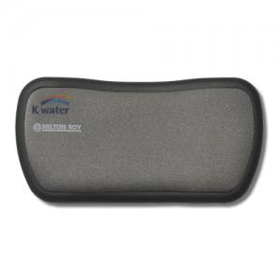 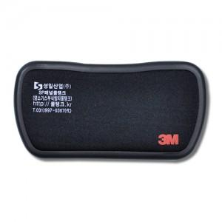 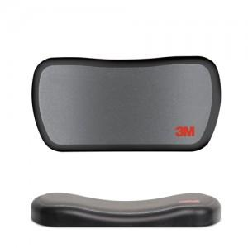

【상세/제작정보】 | <p>다크그레이 색상만 가능합니다.&nbsp;</p>

【인쇄/포장옵션】 | 실크 / 포장지포장

【공급단가】 | 수량 | 100~ | 300~ | 500~ | 1,000~ | 3,000~
*VAT별도 | 단가 | 11,460원 | 11,030원 | 10,610원 | 10,180원 | 9,930원

【상품 URL】 | http://www.easy1.co.kr/src/goods_detail.php?gdno=24197

